关系图
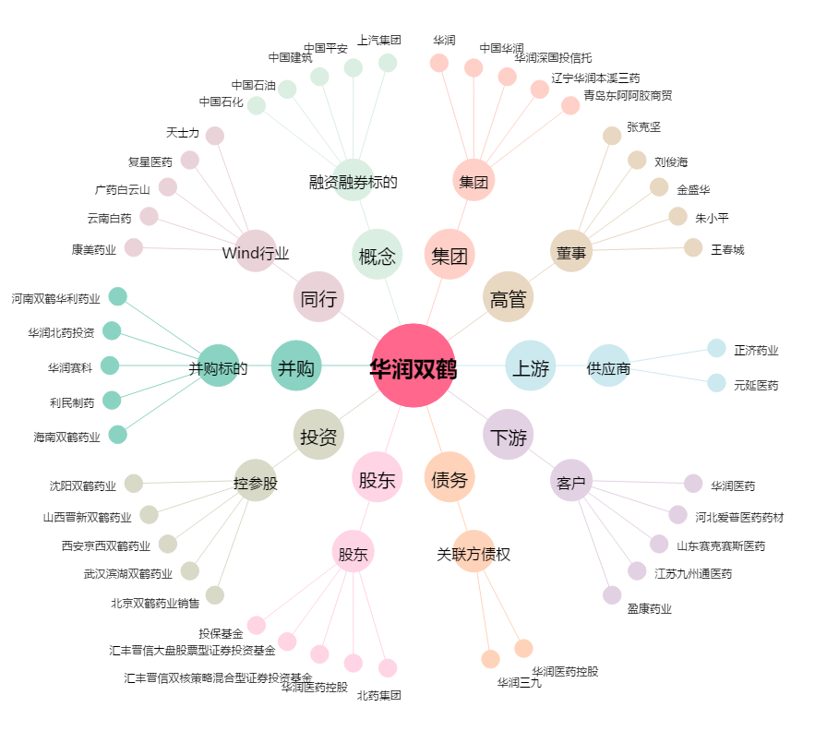
华润双鹤[600062.SH] - 关系概览图

